Legenda bodem en water
Bodem
Gebruik voor zand, zavel, leem, lichte en zware klei de bodemdriehoek.
Veengronden bestaan tussen 0 en 0,80 m diepte uit meer dan 0,40 m moerige materiaal. Moerig materiaal bestaat voor ten minste 15% uit organische stof.
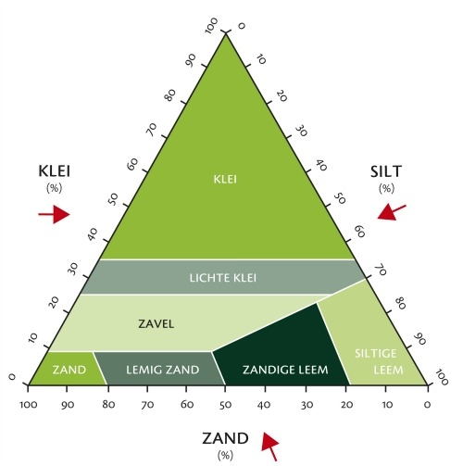
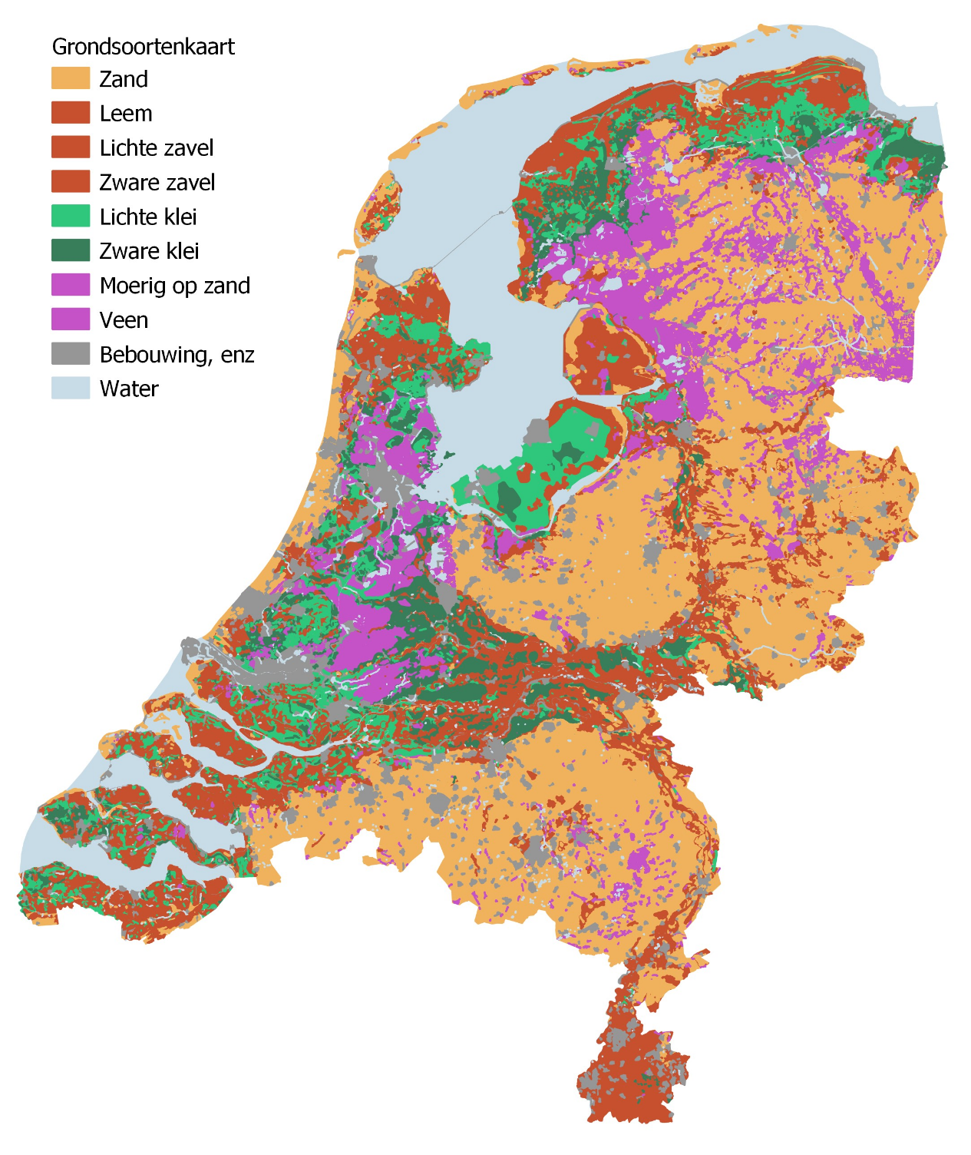
Grondwaterstand
GHG=Gemiddelde Hoogste Grondwaterstand
GLG= Gemiddelde Laagste Grondwaterstand
Categorie | GHG (cm) | GLG (cm)
hoog, stabiel | hoger dan 40 | hoger dan 80
hoog, fluctuerend | hoger dan 40 | 80 tot 120
middelmatig, stabiel | lager dan 40 | hoger dan 120
middelmatig, fluctuerend | 40 tot 80 | lager dan 120
laag | lager dan 80 | lager dan 120

